Sheet2

学号 | 姓名 | 性别 | 毕设题目 | 答辩时间 | 答辩地点
20211578 | 彭钧逸 | 男 | 健身管理及运动推荐系统设计与实现 | 08:20~08:35 | 计电楼A105
20211542 | 金文俊 | 男 | 基于图神经网络的校园新闻推荐系统 | 08:35~08:50
20211532 | 李庆伟 | 男 | 校园二手交易平台设计与实现 | 08:50~09:05
20211533 | 李鑫德 | 男 | 在线社区活动平台设计与实现 | 09:05~09:20
20211551 | 蔡松蓉 | 男 | 校友管理与推荐平台设计与实现 | 09:20~09:35
20211540 | 陆羿 | 男 | 高校科技项目管理系统设计与实现 | 09:35~09:50
20211528 | 刘怡锋 | 男 | 物业管理与服务评价系统设计与实现 | 09:50~10:05
20211562 | 李家兴 | 男 | 基于Android的健康管理软件设计与开发 | 10:05~10:20
20211560 | 李青青 | 女 | 基于文本图像检索的购物系统设计与开发 | 10:20~10:35
20211555 | 计翔宇 | 男 | 基于深度学习的医学影像分析研究 | 10:35~10:50
20211569 | 郝琳子 | 女 | 基于机器学习的医疗诊断辅助系统设计与实现 | 10:50~11:05
20211526 | 王涵 | 女 | 本科评估数字化平台---本科教学基本状态数据采集模块设计与实现 | 11:05~11:20
20211525 | 王哲宇 | 男 | 本科评估数字化平台---基础数据管理模块设计与实现 | 11:20~11:35
20211547 | 贾冉 | 女 | 基于文本挖掘和信息可视化的古诗词学习网站 | 11:35~11:50
20211575 | 高涵帅 | 女 | 客观题改题扫描系统设计与实现 | 11:50~12:05
20211538 | 张思妍 | 女 | 基于Hadoop我校云盘系统设计与实现 | 13:00~13:15
20211570 | 班林川 | 男 | 在线Java编程练习与评测系统设计与实现 | 13:15~13:30
20211574 | 高杰 | 男 | 计算机学院本科教学数字化平台设计与实现 | 13:30~13:45
20211556 | 朱婷婷 | 女 | 基于计算机视觉的果蔬作物疾病防治系统 | 13:45~14:00
20211543 | 单鹏伟 | 男 | 基于SpringBoot的会议室预约与使用情况实时展示系统 | 14:00~14:15
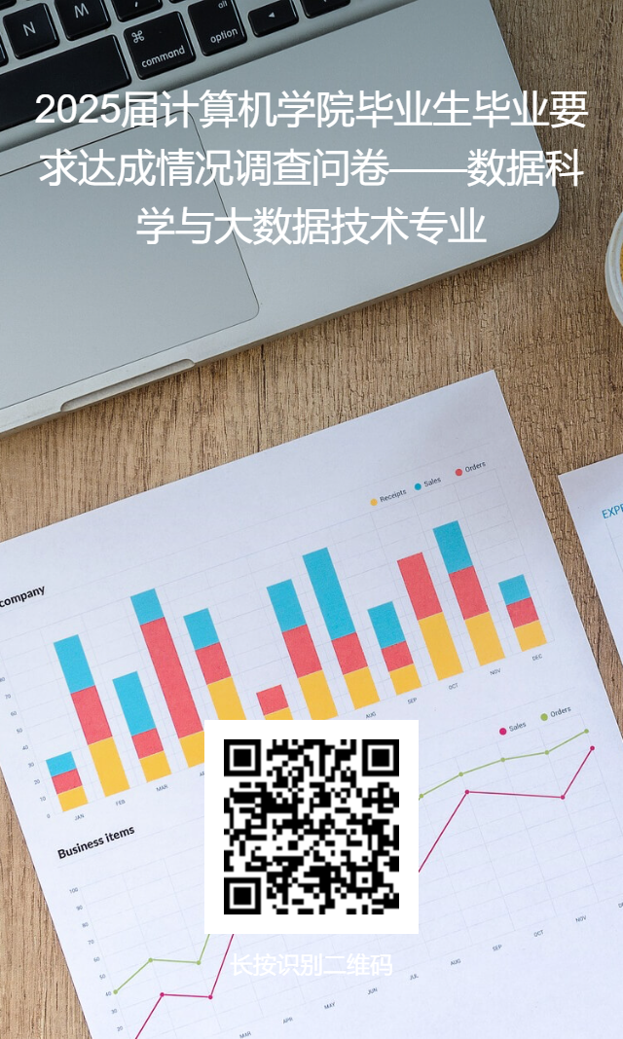
20211553 | 王荣斌 | 男 | 基于YOLO系列模型的危险驾驶行为检测识别系统 | 14:15~14:30
20211524 | 王泽靖 | 男 | 基于爬虫算法的考公信息收集与管理系统设计与实现 | 14:30~14:45
20211558 | 李子怡 | 女 | 基于Springboot的红色革命文物征集管理系统设计与实现 | 14:45~15:00
20211549 | 陶宇琪 | 男 | 基于计算机视觉的重复照片检测系统设计与实现 | 15:00~15:15
20211564 | 沈文迪 | 男 | 基于SpringBoot的合同管理系统设计与实现 | 15:15~15:30
20211675 | 安登飞 | 男 | 电动汽车充电站充电量需求分析及预测 | 15:30~15:45
20211691 | 郭磊 | 男 | 新能源汽车电池数据分析与健康预测 | 15:45~16:00
20211698 | 薛瑞 | 男 | 基于Spark平台的糖尿病分析及智能检测 | 16:00~16:15
20211687 | 陈婉晏 | 女 | 基于人体姿态识别技术的个人学习状态监测系统 | 16:15~16:30
20211673 | 齐骥 | 男 | 基于深度学习的短期发电负荷预测 | 16:30~16:45

20212390 | 王小雨 | 男 | 基于自然语言处理的新闻文本情感分析系统 | 08:20~08:35 | 计电楼A307
20211571 | 袁佳姝 | 女 | 基于数据分析的考研志愿推荐系统 | 08:35~08:50
20211580 | 蔡子彬 | 男 | 健康饮食推荐系统 | 08:50~09:05
20211531 | 苏晓梵 | 女 | 基于机器学习的上海市旅游推荐系统 | 09:05~09:20
20211572 | 顾宇晨 | 男 | 基于 Spring Boot +Vue 3 的在线编程评测系统 | 09:20~09:35
20201489 | 祝懿 | 男 | 基于自然语言处理的代码抄袭判定系统 | 09:35~09:50
2021L024 | 马俊 | 男 | 大学校园二手物品交易系统 | 09:50~10:05
20211550 | 韩政 | 男 | 基于图像识别的考勤系统设计和实现 | 10:05~10:20
20211561 | 李侯涛 | 男 | 基于linux数据中心运维系统设计和实现 | 10:20~10:35
20211537 | 张栀钰 | 女 | 基于SpringMVC的求职信息推荐系统的设计与实现 | 10:35~10:50
20211536 | 何铭恩 | 男 | 基于机器视觉的学生课堂学习行为检测评价系统 | 10:50~11:05
20191484 | 杨铠 | 男 | 基于群智能算法的图书馆推荐系统 | 11:05~11:20
20211577 | 第五佩瑶 | 女 | 个性化学习路径推荐系统设计与实现 | 11:20~11:35
2020L038 | 大鹏 | 男 | 服装推荐系统设计与实现 | 11:35~11:50
20191486 | 但嘉威 | 男 | 学生线上教学自动考勤分析系统设计与实现 | 11:50~12:05
20211545 | 施宇晨 | 男 | 文本自动纠错系统的设计与实现 | 13:00~13:15
20211581 | 潘旭杨 | 男 | 求职招聘系统的设计与实现 | 13:15~13:30
20211672 | 马俊峰 | 男 | 基于深度学习的人体跌倒检测系统 | 13:30~13:45
20211690 | 郭睿 | 男 | 智慧教育平台在线编程评测子系统的设计与实现 | 13:45~14:00
20211700 | 魏润 | 女 | 基于机器学习的网络入侵检测系统 | 14:00~14:15
20211676 | 许亦涵 | 女 | 农产品智能推荐系统 | 14:15~14:30
20211689 | 段昊辰 | 男 | 基于自然语言处理的文本摘要生成系统 | 14:30~14:45
20211684 | 沈毅骏 | 男 | 基于Python的金融数据分析和预测系统 | 14:45~15:00
20211697 | 潘永丞 | 男 | 基于人脸表情识别的课堂学情分析系统设计与开发 | 15:00~15:15
20211679 | 李佳佳 | 女 | 基于计算机视觉的缺陷检测系统设计与实现 | 15:15~15:30
20211680 | 吴怡喆 | 男 | 基于TextToSQL的学生信息查询系统 | 15:30~15:45
20211681 | 邱思宇 | 男 | 基于YOLOX的输电线路设备缺陷检测系统研究 | 15:45~16:00
20211686 | 陈桓 | 男 | 基于深度学习的文本关系抽取算法研究 | 16:00~16:15
20211674 | 汤万翔 | 男 | 基于深度学习的命名实体识别算法研究 | 16:15~16:30
20211683 | 邹立力 | 男 | 基于大数据的电力负荷短期预测研究 | 16:30~16:45

20191483 | 杨珩名 | 男 | 基于节能减排目标的“绿色社区”管理系统 | 08:20~08:35 | 计电楼A107
20211530 | 许子诺 | 女 | 基于安卓的社区智慧养老信息管理系统的设计与实现 | 08:35~08:50
20211546 | 姚亚奇 | 男 | 一种云相册照片管理系统的设计与实现 | 08:50~09:05
20211567 | 张梦 | 女 | 基于Python的二手房数据分析预测系统 | 09:05~09:20
20211544 | 赵艺佳 | 女 | 基于Python的新房价格分析和预测系统 | 09:20~09:35
20211548 | 钱绍果 | 男 | 一种城市空气质量指标统计分析系统的设计与实现 | 09:35~09:50
20211566 | 张岩 | 男 | 基于Android平台的农业信息系统APP的设计与实现 | 09:50~10:05
20211563 | 杨镇豪 | 男 | 基于安卓的新农村农家乐管理信息系统的设计与实现 | 10:05~10:20
20211527 | 毛楚亭 | 女 | 基于Java的邮件收发系统的设计与实现 | 10:20~10:35
20211534 | 何雨晴 | 女 | 基于SSM的医院门诊预约挂号系统的设计与实现 | 10:35~10:50
20211576 | 龚释冰 | 男 | 基于SSM的期刊管理系统的设计与实现 | 10:50~11:05
20211535 | 何旺 | 男 | 基于SSM的社区志愿者管理系统的设计与实现 | 11:05~11:20
20211541 | 陈诺 | 男 | 基于SSM的学生党员发展管理系统的设计与实现 | 11:20~11:35
20211579 | 程昌新 | 男 | 基于SSM的问卷系统的设计与实现 | 11:35~11:50
20211573 | 徐诺 | 女 | 基于机器学习的生活垃圾分类系统 | 11:50~12:05
20211565 | 张亦豪 | 男 | 基于Hadoop框架的电影推荐系统 | 13:00~13:15
20201496 | 陶俊安 | 男 | 基于SpringMVC的大学生双创学分认证管理系统 | 13:15~13:30
20191603 | 徐阳 | 男 | 基于SpringBoot的高校学科竞赛管理系统的设计与实现 | 13:30~13:45
20211568 | 陈彦兵 | 男 | 基于Hadoop的教育大数据可视化系统的设计与实现 | 13:45~14:00
20211695 | 富敏佳 | 女 | 基于协同过滤算法的酒店推荐系统 | 14:00~14:15
20211696 | 谭铭杰 | 男 | 基于机器视觉的疲劳驾驶检测系统 | 14:15~14:30
20211693 | 黄嘉译 | 男 | 基于深度学习的安全帽佩戴检测系统 | 14:30~14:45
20211677 | 孙宇飞 | 男 | 基于Kinect的智能人机交互技术的研究与实现 | 14:45~15:00
20211701 | 魏雅雯 | 女 | 基于知识图谱的上海旅游推荐系统的设计与实现 | 15:00~15:15
20211692 | 黄涵 | 女 | 基于知识图谱的医生推荐系统的设计与实现 | 15:15~15:30
20211699 | 衡宏岩 | 男 | 基于知识图谱的电影推荐系统的设计与实现 | 15:30~15:45
20211685 | 张贵铎 | 男 | 英语教学助手的设计与实现 | 15:45~16:00
20201621 | 黄梓浩 | 男 | 基于Python的商品比价系统的设计与实现 | 16:00~16:15
20211678 | 李沛 | 男 | 基于数据分析的旅游热点推荐 | 16:15~16:30
20212370 | 张梦影 | 女 | 基于数据分析的金融投资推荐 | 16:30~16:45

